Worksheet
 |  |  |  |  | 8 (812) 565 05 34 |  |  | sales@miniworks.ru
 |  |  |  |  | Благовещенск |  |  | отдел продаж
 |  |  | Адрес |  |  |  |  | Режим работы
 |  |  | Санкт-Петербург, улица Маршала Новикова, 28Е |  |  |  |  | Пн – Пт: с 8:00 до 18:00
11-13Т18ЧН
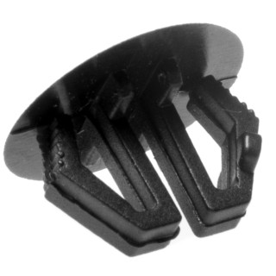 |  | 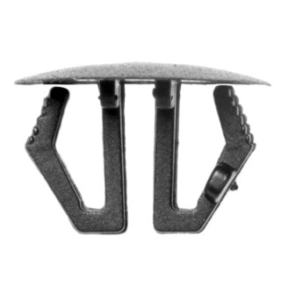 |  | 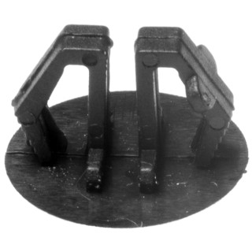 |  | 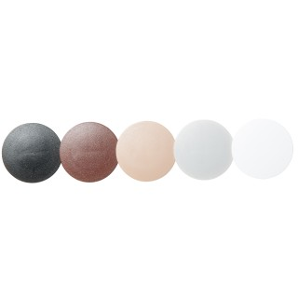 |  | 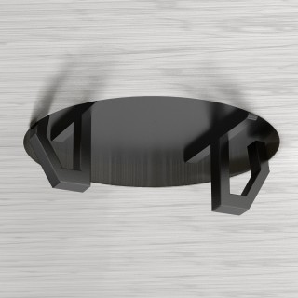 |  | 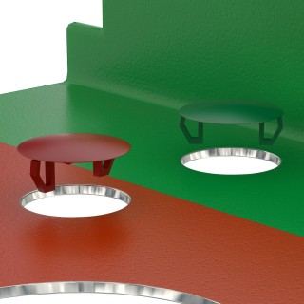
Артикул |  | Цвет |  | от 10000 | от 5000 | от 1000 | от 500 | от 100 | розница | Наличие на 30.07.2026
11-13Т18ЧН |  | черный (RAL 9005) |  | 2.20р. | 2.30р. | 2.70р. | 3.30р. | 4.50р. | 6.00р. | —
11-13Т18СН |  | серый (RAL 7040) |  | 2.64р. | 2.76р. | 3.24р. | 3.96р. | 5.40р. | 7.20р. | —
11-13Т18БН |  | белый (RAL 9003) |  | 2.64р. | 2.76р. | 3.24р. | 3.96р. | 5.40р. | 7.20р. | —
11-13Т18КЧН |  | коричневый (RAL 8016) |  | 2.64р. | 2.76р. | 3.24р. | 3.96р. | 5.40р. | 7.20р. | —
 | Все цены указаны в рублях и включают в себя НДС. Все цены указаны при условии 100% предоплаты и действительны в течение 5 дней. Все цены указаны при условии самовывоза продукции со склада в г. Благовещенск (для иногородних клиентов доставка до склада ТК в г. Благовещенск бесплатна). Все цены указаны за стандартный цвет для каждого вида изделия (изменение цвета на любой из предлагаемой палитры +20% к стоимости, изменение цвета на любой по системе RAL +50% к стоимости). О возможных сроках поставки заказного товара, необходимо уточнять заранее

